TF-x
 |  |  |  |  |  |  |  |  | display
 |  |  |  |  |  |  |  |  | show table
 |  |  |  |  |  |  |  |  | centro de masa y rigidez
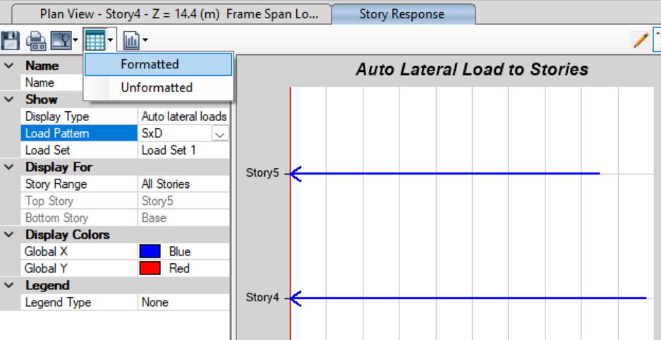
 |  |  |  |  |  |  |  |  | DISPLAY
 |  |  |  |  |  |  |  |  | Story Response Plots
DIRECCION X |  |  |  |  |  |  |  |  | Fi
PISO | Wi/g (T-s²/m) | Fi (Tonf) | Ui (m) | Wi*Ui/g | Fi*Ui | Case | Mode | Period | Frequency | CircFreq | Eigenvalue
5 | 38.42 T-s²/m | 72.7764 | 0.045576 | 0.079798396543 | 3.3168572064 |  |  | sec | cyc/sec | rad/sec | rad²/sec²
4 | 53.48 T-s²/m | 80.2618 | 0.039607 | 0.083888448378 | 3.1789291126 | Modal | 1 | 1.06 | 0.943 | 5.9259 | 35.1165
3 | 53.48 T-s²/m | 59.8346 | 0.031178 | 0.051982213704 | 1.8655231588
2 | 53.48 T-s²/m | 40.1834 | 0.020655 | 0.022814379611 | 0.829988127
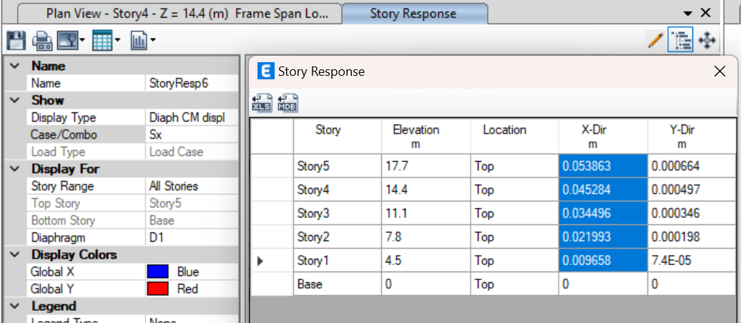
1 | 55.20 T-s²/m | 22.2965 | 0.009581 | 0.0050667404413 | 0.2136227665
 |  |  |  | 0.24355017868 | 9.4049203713 |  |  |  | Ui

 |  |  |  | Tf | 1.0111

 |  |  |  | Ta | 0.5406

 |  |  |  | 1.4Ta | 0.7568

 |  |  |  | T | 0.75684

 |  | 2DO LISTA | 3ERO LISTA
DIRECCION Y
PISO | Wi/g (T-s²/m) | Fi (Tonf) | Ui (m) | Wi*Ui/g | Fi*Ui | Case | Mode | Period | Frequency | CircFreq | Eigenvalue
5 | 38.42 T-s²/m | 72.7764 | 0.049719 | 0.094965644948 | 3.6183698316 |  |  | sec | cyc/sec | rad/sec | rad²/sec²
4 | 53.48 T-s²/m | 80.2618 | 0.043399 | 0.10072046222 | 3.4832818582 | Modal | 2 | 1.015 | 0.985 | 6.1881 | 38.2921
3 | 53.48 T-s²/m | 59.8346 | 0.034325 | 0.063005629746 | 2.053822645
2 | 53.48 T-s²/m | 40.1834 | 0.022879 | 0.02799189765 | 0.9193560086
1 | 55.20 T-s²/m | 22.2965 | 0.010713 | 0.0063347457139 | 0.2388624045
 |  |  |  | 0.29301838028 | 10.313692748

 |  |  |  | Tf | 1.0591 | SE PUEDE USAR EL VALOR DE TF 100PRE Y CUANDO NO SUPERE LOS 1.4Ta

 |  |  |  | Ta | 0.5406

 |  |  |  | 1.4Ta | 0.7568

 |  |  |  | T | 0.75684

